Criterios
IMPACTO |  |  | PROBABILIDAD
NIVEL | DESCRIPTOR | DESCRIPCIÓN | NIVEL | DESCRIPTOR | DESCRIPCIÓN | FRECUENCIA
1 | Insignificante | Gestión y corrupción: Si el hecho llegara a presentarse, tendría consecuencias o efectos mínimos sobre los procesos. | 1 | Raro | El evento puede ocurrir solo en circunstancias excepcionales | No se cree que el evento pueda ocurrir. Sólo podría pasar algo así en circunstancias excepcionales (cada 5 a 30 años)
 |  | Asistenciales: Pacientes sin daño ni aumento del nivel de cuidados o estadía | 2 | Improbable | El evento puede ocurrir en algún momento. | No se espera que ocurra o que se repita, pero potencialmente podría pasar (cada 2 a 5 años)
2 | Menor | Gestión y corrupción: Si el hecho llegara a presentarse, tendría bajo impacto o efecto sobre los procesos. | 3 | Posible | El evento puede ocurrir en algún momento. | Puede ocurrir ocasionalmente. Ha ocurrido en el pasado y es posible que vuelva a pasar (cada año)
 |  | Asistenciales: Pacientes que requieren mayor nivel de cuidados incluyendo: Primeros auxilios, Nueva evaluación, Estudios adicionales, Derivación a otro médico |  |  |  | uno a dos años
3 | Moderado | Gestión y corrupción: Si el hecho llegara a presentarse, tendría mediana consecuencias o efectos sobre los procesos. | 4 | Probable | El evento probablemente ocurrirá en la mayoría de las circunstancias. | Probablemente ocurrirá y se repetirá en muchas circunstancias (varias veces al año)
 |  | Asistenciales: Pacientes con reducción permanente y significativa de función (sensitiva, motora, fisiológica o psicológica) no relacionada con el curso natural de la enfermedad y que difiere de la evolución esperada o que requiere aumento del tiempo de internación como consecuencia del incidente o intervención quirúrgica | 5 | Casi Seguro | Se espera que el evento ocurra en la mayoría de las circunstancias. | “Se espera que ocurra y se repita en cortos períodos de tiempo (todas las semanas o meses)
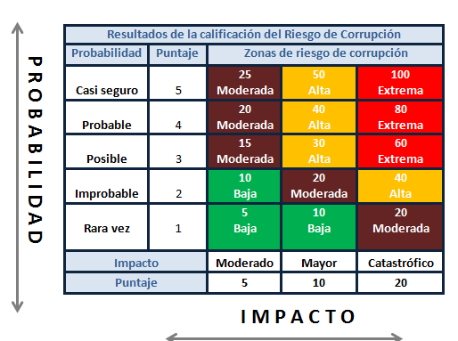
4 | Mayor | Gestión y corrupción: Si el hecho llegara a presentarse, tendría altas consecuencias o efectos sobre los procesos.
Riesgo Inherente
 |  | Asistenciales: Pacientes con pérdida mayor y permanente de función (sensitiva, motora, fisiológica o psicológica) no relacionada con el curso natural de la enfermedad y que difiere de la evolución esperada
5 | Catastrófico | Gestión y corrupción: Si el hecho llegara a presentarse, tendría desastrosas consecuencias o efectos sobre los procesos.
 |  | Asistenciales: Muerte no relacionada con el curso natural de la enfermedad y que difiere de la evolución esperada

